Requirements Phase Defects
do not print this form |  |  |  |  | Echipa
Review Form. Requirements Defects |  |  |  |  |  | Numele si prenumele | Grupa
 |  |  |  |  | Student 1: | Popovici Cosmina-Maria | 235/2
 | Document Title: | Requirements Document |  |  | Student 2: | Petri Dan | 235/2
 | Author Name: | Firicescu George |  |  | Student 3: | Preduca Matei | 235/2
 | Reviewer Name: | Popovici Cosmina-Maria, Petri Dan, Preduca Matei
 | Review date: | 26.02.2026

Crt. No. | Checked Item | Doc. page/line | Comments/ improvements
1 | R01 | 25-27, 32, 33 | Nu se specifică ce se întâmplă când stocul ingredientelor este 0. Nu este specificat cum se finalizează comanda (doar printr-un buton de finalizare, sau prin confirmarea plății (card/ cash - în cazul plății cash, trebuie calculat și restul care trebuie înapoiat). Nu se specifică dacă raportul de la finalul zilei se face automat sau nu (dacă se face automat, trebuie inclus și programul pentru a ști când se închide casa). Nu este specificat fluxul complet al unei comenzi (ex.: statusuri, anulare, modificare). Nu este specificat dacă există autentificare au roluri. | 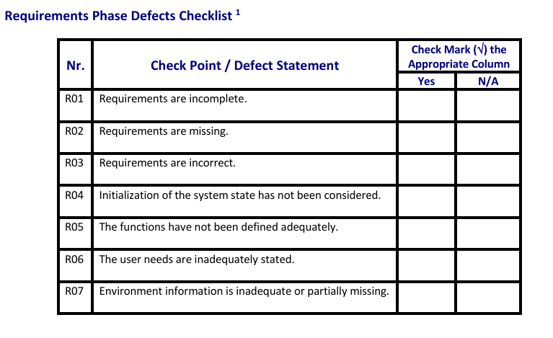
2 | R02 | 25-27 | Nu se precizeză faptul că/ dacă stocul poate fi refăcut/ modificat (atunci când are loc aprovizionarea). Ar trebui ca rețetele să poată fi vizualizate și editate (nu doar adăugate). Nu este definit modul de validare al datelor.
3 | R03 | X | Cerințele nu sunt incorecte, doar incomplete.
4 | R04 | X | Nu se specifică starea inițială a sitemului, ce se afilșează la pronirea aplicației.
5 | R05 | 3 & 28, 28-31 | Nu se specifică cine plasează comenzile (clienții - au și ei acces la aplicație? - sau doar chelenerii?). Nu este definit modul de calcul al rețetelor (ce se întâmplă dacă un ingredient lipsește?).
6 | R06 |  | Nu este clar cine este utilizatorul (vânzător? administrator? client?). Nu este clar dacă utilizatorul are nevoie de (căutare de produse, filtrare după categorie).
7 | R07 |  | Nu este specificat dacă aplicație trebuie să ruleze offline sau dacă este client-server (dacă are nevoie de comunicare prin rețea).
8
9
10
11
12
13
14
15
16

 | Effort to review document (hours): |  | 30 min

